Determinacion de Dist de Prob
Datos tomados
Analizando cada semana de datos tomados, la cantidad de horas requeridas
para realizar tareas se adjuntan en la siguiente tabla

Semana | Cantidad de tareas por semanas | Cantidad de horas requeridas por tarea (semanalmente) |  | Cantidad de horas de sueño entre semana |  | Cantidad de horas de sueño fin de semana |  | Horas de Inconveniente |  | Horas personales |  | Horas preparacion
Semana 1 | 6 | Tarea 1 | 7 | Día 1 | 6.5 | Día 1 | 7.25 | Semana 1 | 0.5 | Día 1 | 2.50 | Día 1 | 2.25
Semana 2 | 1 | Tarea 2 | 6.25 | Día 2 | 7 | Día 2 | 7 | Semana 2 | 2 | Día 2 | 1.75 | Día 2 | 1.50
Semana 3 | 6 | Tarea 3 | 6.25 | Día 3 | 6.75 | Día 3 | 8.75 | Semana 3 | 4 | Día 3 | 1.75 | Día 3 | 1.25
Semana 4 | 7 | Tarea 4 | 5.5 | Día 4 | 6.75 | Día 4 | 8.5 | Semana 4 | 1 | Día 4 | 1.50 | Día 4 | 1.50
Semana 5 | 3 | Tarea 5 | 8 | Día 5 | 6.75 | Día 5 | 8.25 | Semana 5 | 0.5 | Día 5 | 2.50 | Día 5 | 2.00
Semana 6 | 2 | Tarea 6 | 6.5 | Día 6 | 7.3 | Día 6 | 9.25 | Semana 6 | 1.25 | Día 6 | 1.75 | Día 6 | 2.50
Semana 7 | 7 | Tarea 7 | 5 | Día 7 | 6.25 | Día 7 | 8.5 | Semana 7 | 4 | Día 7 | 1.50 | Día 7 | 1.25
Semana 8 | 3 | Tarea 8 | 6.75 | Día 8 | 7.25 | Día 8 | 8.25 | Semana 8 | 0.75 | Día 8 | 1.50 | Día 8 | 3.00
Semana 9 | 3 | Tarea 9 | 5 | Día 9 | 7.25 | Día 9 | 7 | Semana 9 | 1.25 | Día 9 | 1.75 | Día 9 | 2.75
Semana 10 | 2 | Tarea 10 | 7.5 | Día 10 | 7.75 | Día 10 | 7.5 | Semana 10 | 1.75 | Día 10 | 1.50 | Día 10 | 2.25
Semana 11 | 4 | Tarea 11 | 5 | Día 11 | 7 | Día 11 | 8 | Semana 11 | 0.75 | Día 11 | 2.00 | Día 11 | 1.50
Semana 12 | 6 | Tarea 12 | 5.25 | Día 12 | 6.75 | Día 12 | 7.5 | Semana 12 | 3.5 | Día 12 | 2.25 | Día 12 | 1.75
Semana 13 | 7 | Tarea 13 | 1.25 | Día 13 | 7.5 | Día 13 | 9.25 | Semana 13 | 1.75 | Día 13 | 1.00 | Día 13 | 1.00
Semana 14 | 4 | Tarea 14 | 6 | Día 14 | 6.75 | Día 14 | 7.75 | Semana 14 | 3.75 | Día 14 | 1.75 | Día 14 | 1.50
Semana 15 | 3 | Tarea 15 | 4.25 | Día 15 | 8 | Día 15 | 8 | Semana 15 | 2.25 | Día 15 | 2.00 | Día 15 | 2.50
Semana 16 | 2 | Tarea 16 | 9.25 | Día 16 | 6.25 | Día 16 | 7.25 | Semana 16 | 1.5 | Día 16 | 1.50 | Día 16 | 2.00
Semana 17 | 1 | Tarea 17 | 3 | Día 17 | 7.25 | Día 17 | 8 | Semana 17 | 0.25 | Día 17 | 1.75 | Día 17 | 1.75
Semana 18 | 5 | Tarea 18 | 3.25 | Día 18 | 8 | Día 18 | 9 | Semana 18 | 0.5 | Día 18 | 2.00 | Día 18 | 1.50
Semana 19 | 3 | Tarea 19 | 2 | Día 19 | 7.5 | Día 19 | 10 | Semana 19 | 1.25 | Día 19 | 1.75 | Día 19 | 2.50
Semana 20 | 7 | Tarea 20 | 2.5 | Día 20 | 7.25 | Día 20 | 9.5 | Semana 20 | 1.5 | Día 20 | 1.50 | Día 20 | 2.75
Semana 21 | 4 | Tarea 21 | 8 | Día 21 | 7.25 | Día 21 | 9.5 | Semana 21 | 3.75 | Día 21 | 2.00 | Día 21 | 2.00
Semana 22 | 5 | Tarea 22 | 2 | Día 22 | 7.5 | Día 22 | 7.25 | Semana 22 | 3 | Día 22 | 1.75 | Día 22 | 1.00
Semana 23 | 6 | Tarea 23 | 8 | Día 23 | 6.75 | Día 23 | 7.75 | Semana 23 | 3.75 | Día 23 | 1.50 | Día 23 | 2.25
Semana 24 | 7 | Tarea 24 | 4.75 | Día 24 | 6.25 | Día 24 | 8.75 | Semana 24 | 2.75 | Día 24 | 1.75 | Día 24 | 1.75
Semana 25 | 3 | Tarea 25 | 8 | Día 25 | 6.75 | Día 25 | 8.5 | Semana 25 | 2.25 | Día 25 | 1.50 | Día 25 | 3.00
Semana 26 | 2 | Tarea 26 | 3 | Día 26 | 6.75 | Día 26 | 9 | Semana 26 | 2.75 | Día 26 | 1.50 | Día 26 | 2.25
Semana 27 | 5 | Tarea 27 | 5 | Día 27 | 6.5 | Día 27 | 9.5 | Semana 27 | 0.75 | Día 27 | 1.75 | Día 27 | 2.25
Semana 28 | 4 | Tarea 28 | 3 | Día 28 | 6.5 | Día 28 | 9.5 | Semana 28 | 2.25 | Día 28 | 1.25 | Día 28 | 1.75
Semana 29 | 6 | Tarea 29 | 5 | Día 29 | 6.25 | Día 29 | 9.25 | Semana 29 | 1.75 | Día 29 | 1.25 | Día 29 | 2.75
Semana 30 | 3 | Tarea 30 | 5 | Día 30 | 7 | Día 30 | 7.75 | Semana 30 | 0.5 | Día 30 | 1.75 | Día 30 | 2.00
Semana 31 | 4 | Tarea 31 | 9.75 | Día 31 | 7.5 | Día 31 | 8 | Semana 31 | 3 | Día 31 | 2.00 | Día 31 | 2.25
Semana 32 | 3 | Tarea 32 | 1 | Día 32 | 7 | Día 32 | 9.5 | Semana 32 | 2.75 | Día 32 | 1.75 | Día 32 | 1.50
Semana 33 | 3 | Tarea 33 | 6 | Día 33 | 8 | Día 33 | 10 | Semana 33 | 1.25 | Día 33 | 1.25 | Día 33 | 2.00
Semana 34 | 2 | Tarea 34 | 4.75 | Día 34 | 6 | Día 34 | 7.5 | Semana 34 | 0.75 | Día 34 | 1.50 | Día 34 | 2.50
Semana 35 | 4 | Tarea 35 | 4.25 | Día 35 | 7.5 | Día 35 | 9.25 | Semana 35 | 3 | Día 35 | 2.50 | Día 35 | 2.25
Semana 36 | 3 | Tarea 36 | 4.5 | Día 36 | 8 | Día 36 | 10 | Semana 36 | 0.75 | Día 36 | 1.75 | Día 36 | 2.00
Semana 37 | 3 | Tarea 37 | 6 | Día 37 | 7.25 | Día 37 | 8.25 | Semana 37 | 0.75 | Día 37 | 1.50 | Día 37 | 2.75
Semana 38 | 7 | Tarea 38 | 4 | Día 38 | 7.25 | Día 38 | 8.5 | Semana 38 | 0.75 | Día 38 | 1.50 | Día 38 | 2.25
Semana 39 | 1 | Tarea 39 | 4.5 | Día 39 | 7.5 | Día 39 | 9 | Semana 39 | 0.25 | Día 39 | 2.00 | Día 39 | 1.50
Semana 40 | 6 | Tarea 40 | 10 | Día 40 | 6.75 | Día 40 | 8 | Semana 40 | 0 | Día 40 | 2.25 | Día 40 | 1.50
Semana 41 | 6 | Tarea 41 | 4.25 | Día 41 | 7.75 | Día 41 | 7.5 | Semana 41 | 3 | Día 41 | 1.25 | Día 41 | 2.50
Semana 42 | 3 | Tarea 42 | 5.75 | Día 42 | 6.75 | Día 42 | 8 | Semana 42 | 4 | Día 42 | 1.50 | Día 42 | 1.75
Semana 43 | 4 | Tarea 43 | 5 | Día 43 | 6.75 | Día 43 | 8.75 | Semana 43 | 1 | Día 43 | 1.25 | Día 43 | 2.25
Semana 44 | 2 | Tarea 44 | 5 | Día 44 | 6 | Día 44 | 7.25 | Semana 44 | 2.75 | Día 44 | 1.50 | Día 44 | 2.00
Semana 45 | 7 | Tarea 45 | 4 | Día 45 | 7.75 | Día 45 | 10 | Semana 45 | 0 | Día 45 | 2.25 | Día 45 | 1.75
Semana 46 | 6 | Tarea 46 | 7.25 | Día 46 | 6.5 | Día 46 | 7 | Semana 46 | 1.5 | Día 46 | 1.50 | Día 46 | 2.00
Semana 47 | 5 | Tarea 47 | 3 | Día 47 | 7 | Día 47 | 8.75 | Semana 47 | 3.5 | Día 47 | 2.00 | Día 47 | 2.50
Semana 48 | 4 | Tarea 48 | 4 | Día 48 | 7.5 | Día 48 | 7.5 | Semana 48 | 2.5 | Día 48 | 1.00 | Día 48 | 1.25
Semana 49 | 6 | Tarea 49 | 5 | Día 49 | 7.5 | Día 49 | 9.25 | Semana 49 | 3.5 | Día 49 | 1.50 | Día 49 | 2.50
Semana 50 | 7 | Tarea 50 | 4 | Día 50 | 6.5 | Día 50 | 7 | Semana 50 | 1.25 | Día 50 | 1.25 | Día 50 | 1.50
Semana 51 | 7 | Tarea 51 | 7 | Día 51 | 7.5 |  |  | Semana 51 | 3.25 | Día 51 | 2.00 | Día 51 | 2.25
Semana 52 | 3 | Tarea 52 | 9 | Día 52 | 6.75 |  |  | Semana 52 | 1.75 | Día 52 | 1.00 | Día 52 | 2.75
Semana 53 | 2 | Tarea 53 | 4.75 | Día 53 | 6.75 |  |  | Semana 53 | 1 | Día 53 | 1.25 | Día 53 | 1.50
Semana 54 | 4 | Tarea 54 | 6 | Día 54 | 6.75 | Cantidad de horas de sueño fin de semana |  | Semana 54 | 3.75 | Día 54 | 1.00 | Día 54 | 2.25
Semana 55 | 7 | Tarea 55 | 2 | Día 55 | 8 |  |  | Semana 55 | 1 | Día 55 | 2.00 | Día 55 | 1.25
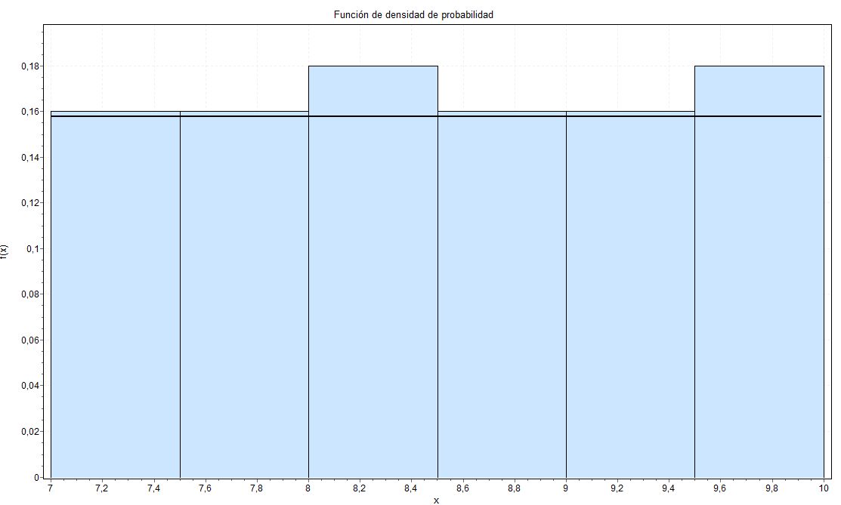
Semana 56 | 6 | Tarea 56 | 6.25 | Día 56 | 7 |  |  | Semana 56 | 0.25 | Día 56 | 2.25 | Día 56 | 2.00
Semana 57 | 2 | Tarea 57 | 6 | Día 57 | 6.5 |  |  | Semana 57 | 0.25 | Día 57 | 1.50 | Día 57 | 3.00
Semana 58 | 1 | Tarea 58 | 7 | Día 58 | 6.5 |  |  | Semana 58 | 1.25 | Día 58 | 2.00 | Día 58 | 2.25
Semana 59 | 5 | Tarea 59 | 6.75 | Día 59 | 7 |  |  | Semana 59 | 2.75 | Día 59 | 1.25 | Día 59 | 1.00
Semana 60 | 6 | Tarea 60 | 5 | Día 60 | 7.25 |  |  | Semana 60 | 1.25 | Día 60 | 1.25 | Día 60 | 1.00
Semana 61 | 4 | Tarea 61 | 10 | Día 61 | 7 |  |  | Semana 61 | 2.5 | Día 61 | 2.25 | Día 61 | 2.75
Semana 62 | 7 | Tarea 62 | 8.25 | Día 62 | 7.25 |  |  | Semana 62 | 0.5 | Día 62 | 2.50 | Día 62 | 3.00
Semana 63 | 6 | Tarea 63 | 6 | Día 63 | 6.5 |  |  | Semana 63 | 3.25 | Día 63 | 2.00 | Día 63 | 1.25
Semana 64 | 5 | Tarea 64 | 7 | Día 64 | 7.75 |  |  | Semana 64 | 3 | Día 64 | 1.25 | Día 64 | 1.75
Semana 65 | 5 | Tarea 65 | 3 | Día 65 | 6.5 |  |  | Semana 65 | 1.5 | Día 65 | 2.25 | Día 65 | 1.75
Semana 66 | 3 | Tarea 66 | 6.5 | Día 66 | 7.25 |  |  | Semana 66 | 3 | Día 66 | 2.50 | Día 66 | 2.75
Semana 67 | 4 | Tarea 67 | 2 | Día 67 | 6.25 |  |  | Semana 67 | 3.25 | Día 67 | 2.00 | Día 67 | 2.25
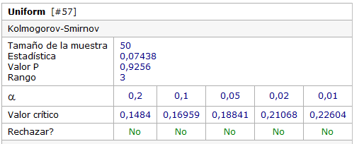
Semana 68 | 5 | Tarea 68 | 6 | Día 68 | 7 |  |  | Semana 68 | 1.75 | Día 68 | 1.50 | Día 68 | 1.25
Semana 69 | 7 | Tarea 69 | 8 | Día 69 | 7.5 |  |  | Semana 69 | 1.75 | Día 69 | 2.00 | Día 69 | 1.75
Semana 70 | 6 | Tarea 70 | 4 | Día 70 | 8 |  |  | Semana 70 | 1.5 | Día 70 | 2.00 | Día 70 | 1.25
Semana 71 | 6 | Tarea 71 | 3 | Día 71 | 7.5 |  |  | Semana 71 | 2.5 | Día 71 | 2.50 | Día 71 | 2.50
Semana 72 | 5 | Tarea 72 | 8.25 | Día 72 | 6.5 |  |  | Semana 72 | 3.5 | Día 72 | 2.50 | Día 72 | 3.00
Semana 73 | 6 | Tarea 73 | 5 | Día 73 | 7.75 |  |  | Semana 73 | 1.25 | Día 73 | 1.75 | Día 73 | 2.75
Semana 74 | 3 | Tarea 74 | 6 | Día 74 | 6.5 |  |  | Semana 74 | 2.25 | Día 74 | 1.00 | Día 74 | 2.00
Semana 75 | 2 | Tarea 75 | 10 | Día 75 | 6.25 |  |  | Semana 75 | 0.75 | Día 75 | 2.25 | Día 75 | 2.25
Semana 76 | 6 | Tarea 76 | 4.5 | Día 76 | 6.5 |  |  | Semana 76 | 3.5 | Día 76 | 2.25 | Día 76 | 1.25
Semana 77 | 5 | Tarea 77 | 4 | Día 77 | 6.75 |  |  | Semana 77 | 3.25 | Día 77 | 1.25 | Día 77 | 1.00
Semana 78 | 4 | Tarea 78 | 9 | Día 78 | 6.5 | Distribucion unifrorme entre 7 y 10 |  | Semana 78 | 2.5 | Día 78 | 1.75 | Día 78 | 1.50
Semana 79 | 5 | Tarea 79 | 4 | Día 79 | 6.25 |  |  | Semana 79 | 0.25 | Día 79 | 2.25 | Día 79 | 2.00
Semana 80 | 6 | Tarea 80 | 3 | Día 80 | 7.75 |  |  | Semana 80 | 3.75 | Día 80 | 1.75 | Día 80 | 1.50
Semana 81 | 7 | Tarea 81 | 5 | Día 81 | 7 |  |  | Semana 81 | 3.25 | Día 81 | 2.25 | Día 81 | 2.50
Semana 82 | 7 | Tarea 82 | 8 | Día 82 | 6.5 |  |  | Semana 82 | 0.5 | Día 82 | 1.75 | Día 82 | 2.50
Semana 83 | 6 | Tarea 83 | 7.25 | Día 83 | 7 |  |  | Semana 83 | 3.25 | Día 83 | 2.00 | Día 83 | 1.50
Semana 84 | 5 | Tarea 84 | 9.75 | Día 84 | 6 |  |  | Semana 84 | 1.25 | Día 84 | 1.00 | Día 84 | 3.00
Semana 85 | 4 | Tarea 85 | 9 | Día 85 | 7.25 |  |  | Semana 85 | 1.75 | Día 85 | 2.50 | Día 85 | 1.75
Semana 86 | 3 | Tarea 86 | 8 | Día 86 | 6.25 |  |  | Semana 86 | 3 | Día 86 | 1.75 | Día 86 | 2.50
Semana 87 | 4 | Tarea 87 | 3 | Día 87 | 7.25 |  |  | Semana 87 | 2.5 | Día 87 | 2.25 | Día 87 | 1.50
Semana 88 | 3 | Tarea 88 | 6.5 | Día 88 | 7 |  |  | Semana 88 | 2.75 | Día 88 | 1.25 | Día 88 | 2.00
Semana 89 | 6 | Tarea 89 | 6.75 | Día 89 | 8 |  |  | Semana 89 | 2.75 | Día 89 | 2.50 | Día 89 | 1.75
Semana 90 | 2 | Tarea 90 | 3 | Día 90 | 7.25 |  |  | Semana 90 | 1.5 | Día 90 | 1.00 | Día 90 | 1.00
Semana 91 | 5 | Tarea 91 | 8 | Día 91 | 7.5 |  |  | Semana 91 | 0 | Día 91 | 1.00 | Día 91 | 2.75
Semana 92 | 6 | Tarea 92 | 6.25 | Día 92 | 8 |  |  | Semana 92 | 2.5 | Día 92 | 2.00 | Día 92 | 2.00
Semana 93 | 7 | Tarea 93 | 9 | Día 93 | 7 |  |  | Semana 93 | 1 | Día 93 | 1.00 | Día 93 | 1.75
Semana 94 | 6 | Tarea 94 | 5.25 | Día 94 | 6.25 |  |  | Semana 94 | 2.25 | Día 94 | 2.00 | Día 94 | 2.50
Semana 95 | 4 | Tarea 95 | 6.75 | Día 95 | 7.5 |  |  | Semana 95 | 3.5 | Día 95 | 1.75 | Día 95 | 1.75
Semana 96 | 2 | Tarea 96 | 2 | Día 96 | 8 |  |  | Semana 96 | 0.75 | Día 96 | 1.00 | Día 96 | 2.50
Semana 97 | 4 | Tarea 97 | 7.75 | Día 97 | 6.25 |  |  | Semana 97 | 1.25 | Día 97 | 1.25 | Día 97 | 2.00
Semana 98 | 7 | Tarea 98 | 6 | Día 98 | 7.25 |  |  | Semana 98 | 2.75 | Día 98 | 2.25 | Día 98 | 1.75
Semana 99 | 1 | Tarea 99 | 4.25 | Día 99 | 7 |  |  | Semana 99 | 3.25 | Día 99 | 2.25 | Día 99 | 2.50
Semana 100 | 3 | Tarea 100 | 6.5 | Día 100 | 7.75 |  |  | Semana 100 | 2 | Día 100 | 1.75 | Día 100 | 2.00

Cantidad Tareas | Frecuencia
1 | 5
2 | 11 | Cantidad de horas requeridas por tarea (semanalmente) |  | Cantidad de horas de sueño entre semana |  |  |  | Horas de Inconveniente |  | Horas personales |  | Horas preparacion
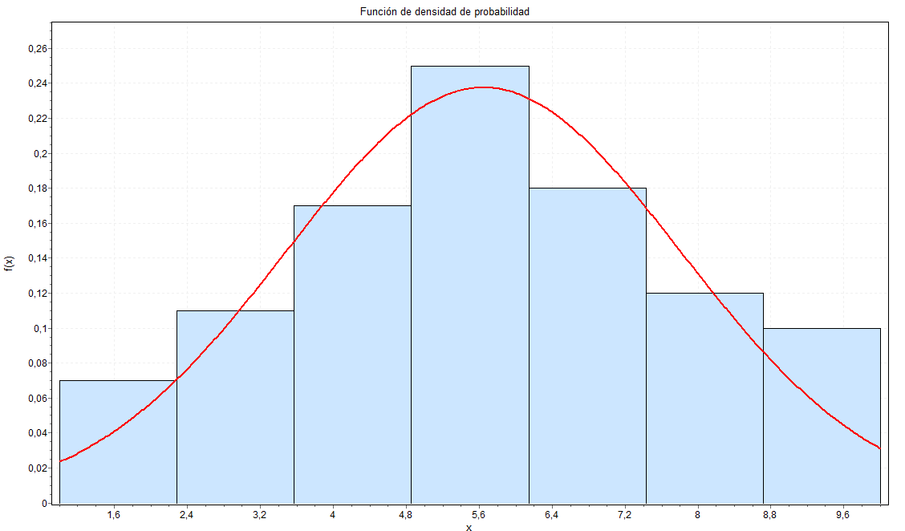
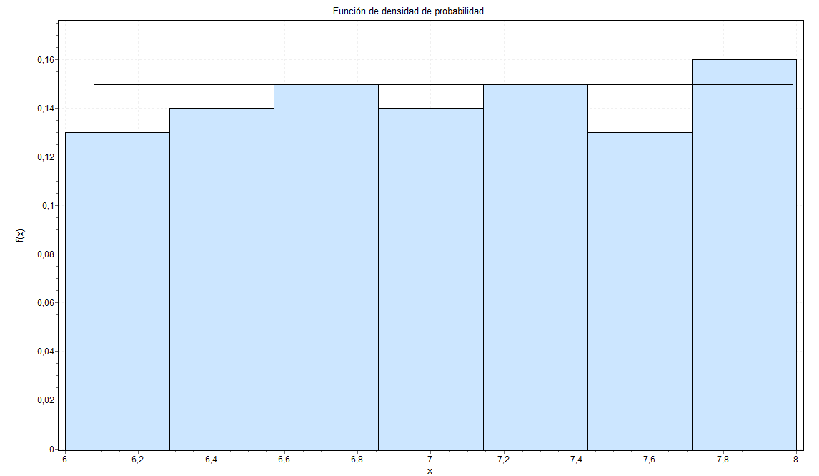
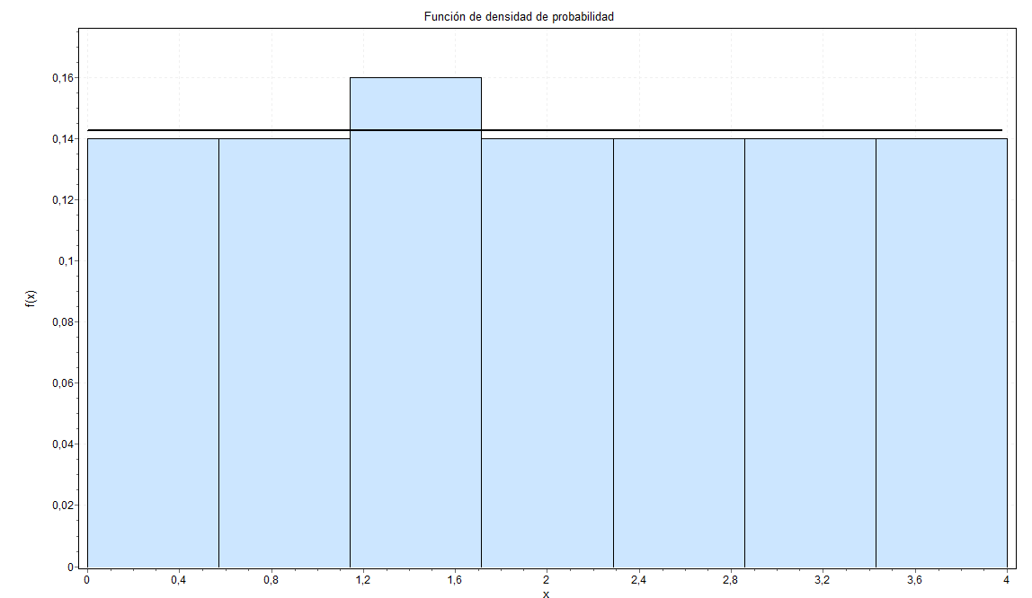
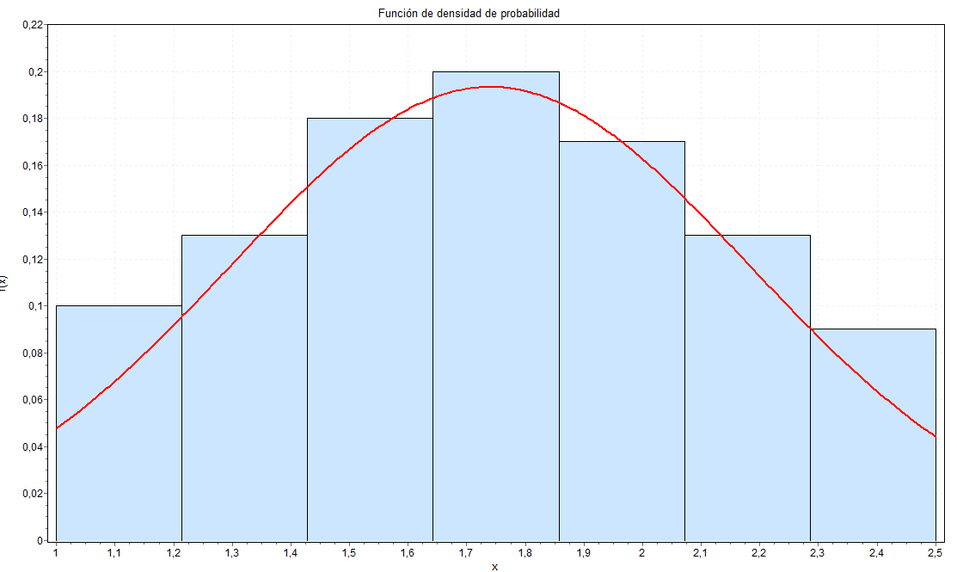
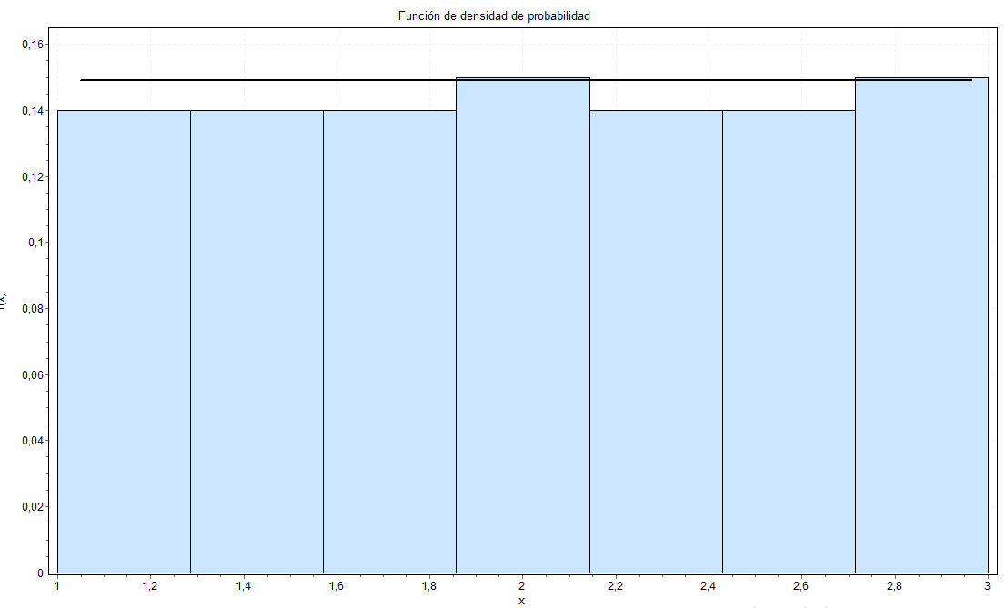
3 | 18
4 | 16
5 | 13
6 | 21
7 | 16
Total | 100

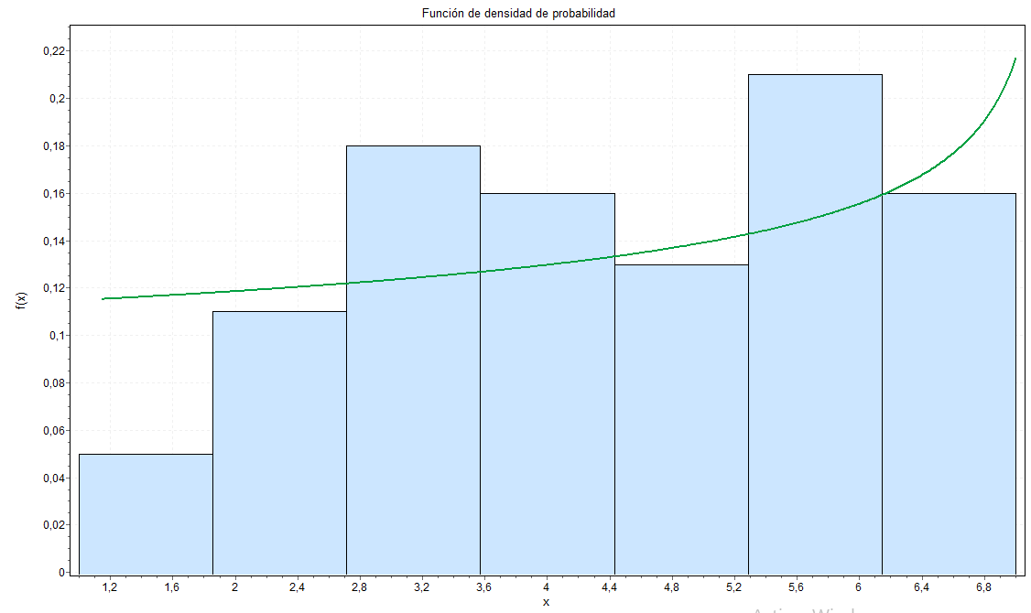

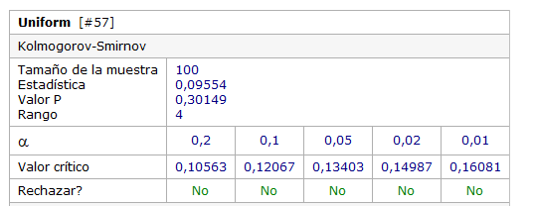
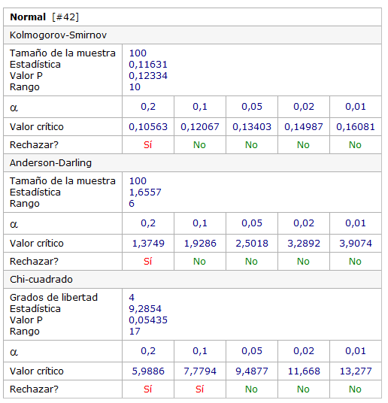

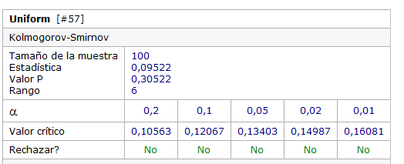
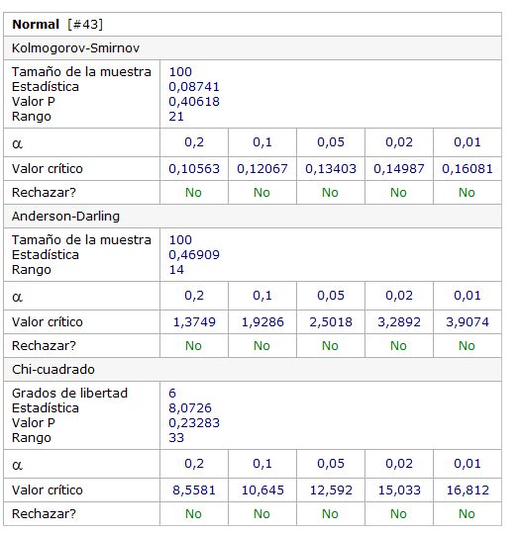

 |  |  |  | Distribucion uniforme entre 6 y 8
 |  |  |  |  |  |  |  | Distribucion uniforme entre 0 y 4 |  |  |  | Distribucion uniforme entre 1 y 3
No se ajusta a ninguna distribucion de probabilidad

 |  |  |  |  |  |  |  |  |  | Distibucion Normal
 |  |  |  |  |  |  |  |  |  | Media= | 1.74
 |  |  |  |  |  |  |  |  |  | Desvio Estandar= | 0.1956

 |  | Distribucion Normal
 |  | Media = | 5.645
 |  | Desvio Estandar = | 2.1594

